2-初始需求
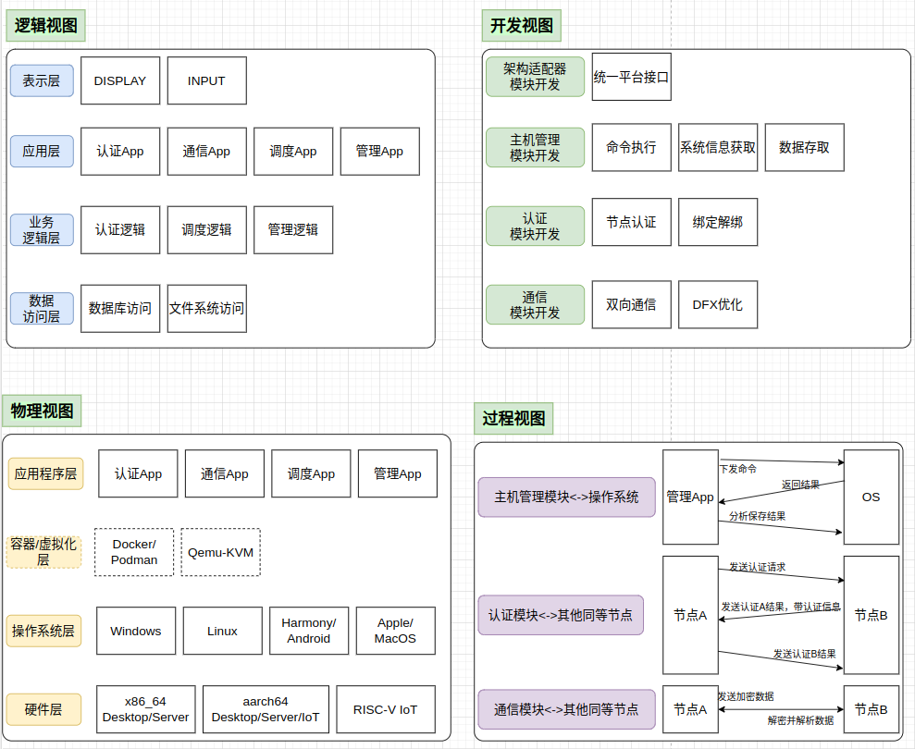
序号 | 需求名称 | 需求分解

